Latgales regiona skolas I (A-J)
VALSTS KONKURSS Latvijas profesionālās ievirzes Vizuāli plastiskās mākslas izglītības programmas audzēkņiem, 2021./2022. mācību gads
Latgales reģiona skolu konkursa darbu vērtējums. Vērtē Auguste Petre; Liene Jakobsone, Diāna Kokoreviča (Valmieras Dizaina un mākslas vidusskola).
Žūrija | Izglītības iestādes nosaukums | Konkursa darba nosaukums | Grupa | Konkursa darbi | Vērtējums 1. kritērijs: Izstādes koncepcijas izveide (pilnveidojams/ gandrīz labi/ labi/ izcili) | Vērtējums 2. kritērijs: Izstādes mākslinieciskā iecere (pilnveidojams/ gandrīz labi/ labi/ izcili) | Vērtējums 3. kritērijs: grafiskais noformējums (pilnveidojams/ gandrīz labi/ labi/ izcili)
Auguste Petre (1.kritērijs); Liene Jākobsone (2.kritērijs); Diāna Kokoreviča (3. kritērijs) | Baltinavas Mūzikas un mākslas skola | Karikatūra | 3 | 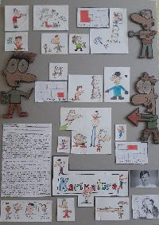 | Gandrīz labi. Izstādes iecere kopumā atspoguļota kodolīgi un veiksmīgi, tomēr trūkst konceptuālā ievirze vai raksturojums tam, kādēļ par formas atveidu izmantota karikatūra. No apraksta un vizuālā materiāla šķiet, ka trīs projekta autori tajā vairāk darbojas kā pieaicinātie mākslinieki, nevis kuratori. Uzteicami, ka izstādē iezīmētas trīs tematiskās vadlīnijas, tomēr būtu nepieciešams paskaidrot kāpēc tās ir tieši šādas un kādēļ tās tik būtiski atveidot karikatūrā. | Izcili. Sirsnīgs pieteikums (norādītais telefona numurs ir kā ķirsis uz kūkas). Ir jūtama jauniešu vēlme attīstīt konceptu, iesaistīt plašu auditoriju t.sk. zināmus karikatūristus. Planšete izstrādāta detalizēti un niansēti (ar norādi uz deguniem), smeļoties iedvesmu G.Šļūkas darbos. Prieks! | Labi. Daļēji labi uztverama tekstuālā informācija, tikai neieteiku līmēt vizītkarti uz planšetes, tekstu varēja izkārtot citādāk. Labi uztverama attēlu un teksta laukumu kompozīcija. Laba darba tehniskā kvalitāte, tomēr jāpievērš uzmanība apgaismojumam fotografējot darbu.
Auguste Petre (1.kritērijs); Liene Jākobsone (2.kritērijs); Diāna Kokoreviča (3. kritērijs) | Baltinavas Mūzikas un mākslas skola | Pērtiķis un princese | 3 | 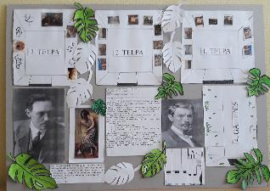 | Labi. izstādes iecere ir vērtējama pozitīvi, konstruktīvi veidots arī apraksts un vizualizācija, arī tehniskais plāns ir veiksmīgs. Atzinīgi iespējams vērtēt to, ka paralēli J. Rozentāla darbu ekspozīcijai izstādē tiks iekļautas arī audzēkņu radītās kopijas. Pietrūkst konkrētāks redzējums par to, kuri darbi tiks iekļauti izstādē (vai arī - kāds uzdevums tiks dots izstādes dalībniekiem - audzēkņiem), kā arī, būtu nepieciešams pamatot šīs izstādes oriģinalitāti. Kā tieši šī izstāde atšķirsies no citām J. Rozentāla darbu ekspozīcijām? | Izcili. Konceptuāli interesanti, jūtams, ka ir domāts par izstādes apmeklētāju, planšete izstrādāta detalizēti norādot telpas plānojumu un atbilstošos darbus. Izbāzeņi ir divdomīgs temats, taču nav iespējams šo faktoru objektīvi vērtēt - kas vienam nepieņemami otram ļoti patīk. Šī iemesla dēļ izstādes varētu būt kontroversāla/jāpielāgo. Citādi lieliski. | Labi. Labi uztverama tekstuālā informācija, tikai neieteiku līmēt vizītkarti uz planšetes, tekstu varēja izkārtot citādāk. Labi uztverama attēlu un teksta laukumu kompozīcija. Daļēji laba garba tehniskā kvalitāte, kā arī nav pieņemami, ka iesūtīta miglaina fotogrāfija.
Auguste Petre (1.kritērijs); Liene Jākobsone (2.kritērijs); Diāna Kokoreviča (3. kritērijs) | Balvu Mākslas skola | Mūžība | 2 | 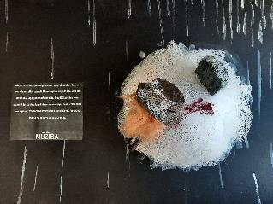 | Gandrīz labi. Iecere ir saprotama, tāpat iespējams uztvert kādu noskaņu paredzēts panākt izstādes norises vietā. Tēmas pamatojums atspoguļots īsi, būtu interesanti, ja iedvesma un ieceres iemesli tiktu aprakstīti izvērstāk (piemēram, tiek pieminēts vecvecāku stāsts, taču tas netiek izstāstīts). Tāpat nav atspoguļots tas, kādi mākslas darbi un autori tiks iekļauti ekspozīcijā. Būtu nepieciešams apdomāt kā koncepciju īstenot caur vizuālo mākslu. | Izcili. Lieliskas vizualizācijas, taču nepieciešams nedaudz detalizētāks ieceres izklāsts. | Labi. Labi uztverama tekstuālā informācija. Labi uztverama attēlu un teksta laukumu kompozīcija. Laba tehniskā kvalitāte.
Auguste Petre (1.kritērijs); Liene Jākobsone (2.kritērijs); Diāna Kokoreviča (3. kritērijs) | Balvu Mākslas skola | Kontrasts | 2 | 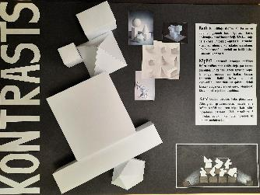 | Gandrīz labi. Iztādei izveidots veiksmīgs vizuālais apraksts, arī objektu attēlojums maketā un planšetē ir vērtējams ļoti labi. Taču trūkst kāda konceptuālā ievirze vai paskaidrojums - par ko tad šī izstāde būs? Kāda nozīme slēpjas aiz izstādē ietvertajiem kontrastiem (krāsu attiecības; formu kombinācijas)? Būtu ieteicams definēt izstādes mērķi un vēstījumu, kā arī konkretizēt norises vietu. | Labi. Vizualizācijām ir liels potenciāls, taču nepieciešamāks detalizētāks ieceres izklāsts. Netop skaidrs, kas ir mērķauditorija. | Labi. Labi uztverama tekstuālā informācija. Labi uztverama attēlu un teksta laukumu kompozīcija. Izcila tehniskā kvalitāte.
Auguste Petre (1.kritērijs); Liene Jākobsone (2.kritērijs); Diāna Kokoreviča (3. kritērijs) | Balvu Mākslas skola | Jaunā armāda | 2 | 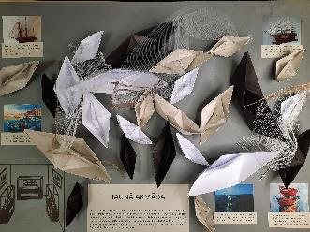 | Labi. Kurators ir pamatojis gan izstādes iedvesmu, gan arī raksturojis projekta konceptuālo ievirzi. Izstādē tiks kombinēti gan objekti, gan glezniecības darbi, kas noteikti būs izaicinošs darbs - panākt šo mākslas priekšmetu veiksmīgu mijiedarbību un saskaņu. Ieteiktu apdomāt izstādes telpu - tā būtu izstāžu zāle vai galerija, industriāla telpa - kā tiktu risināts darbu izvietojums. | Izcili. Attiecīgajā vecumā grupā detalizēti, rūpīgi izstrādāts darbs. Dziļa doma un idejas atspoguļojums. | Labi. Labi uztverama tekstuālā informācija, bet planšetē aprakstiem vajadzētu izvēlēties lielāku fonta izmēru. Labi uztverama attēlu un teksta laukumu kompozīcija. Izcila tehniskā kvalitāte.
Auguste Petre (1.kritērijs); Liene Jākobsone (2.kritērijs); Diāna Kokoreviča (3. kritērijs) | Balvu Mākslas skola | Vēstures liecības | 1 | 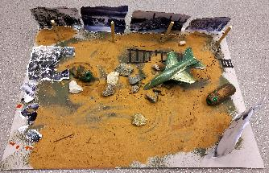 | Labi. Aktuāla un tematiski pamatota izstādes ideja. Labi izvēlēta izstādes norises vieta, izciili izstrādāts izstādes makets. Konceptuāli ideja sevi attaisno, jūtama arī kuratora interese par kara un vēstures tematiku, turklāt iezīmējas arī sociālo atmiņu aspekts. Būtu nepieciešams konkretizēt ne tikai izstādīto fotogrāfiju tēmas, bet arī autorus un darbu izmērus. | Labi. Lieliskas vizualizācijas, taču nepieciešams nedaudz detalizētāks ieceres izklāsts. | Nav tekstuālās informācijas uz planšetes, pat ne nosaukuma, līdz ar to šī daļa pilnveidojama. Tas pats attiecas uz attēlu un teksta laukumu kompozīcija. Izcila tehniskā kvalitāte. Diemžēl darba formāts neatbilst konkursa nosacījumiem.
Auguste Petre (1.kritērijs); Liene Jākobsone (2.kritērijs); Diāna Kokoreviča (3. kritērijs) | Dagdas Mūzikas un mākslas skola | AUTtekZIJA | 3 | 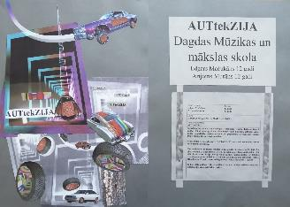 | Labi. Interesanta izstādes ideja, konstruktīvi aprakstīta iecere un laikmetīgi izpildīta vizualizācija. Ļoti aktuāla ir dažādu mediju kombinēšana, tostarp tekstilmākslas iekļaušana ekspozīcijā, kā arī dažādu paaudžu mākslinieku pārstāvniecība. Tomēr koncepcijā īsti netiek paskaidrots kā izpaudīsies šie auto marku dekori, kā tie tiks eksponēti. Vai tās būs 3D grafikas, zīmējumi, vai kolāžas? Būtu nepieciešams konkrētāk izklāstīt izstādes vizuālo redzējumu. | Labi. Lieliska iecere, taču vizualizācija varēja būt skaidrāka. Futūristiskas formas lieliskas, taču nekļuva līdz galam skaidrs par tekstila izmantojumu - gan vizualizācijā, gan tekstā. | Labi. Daļēji labi uztverama tekstuālā informācija, tikai neieteiku līmēt vizītkarti uz planšetes, tekstu varēja izkārtot citādāk. Labi uztverama attēlu un teksta laukumu kompozīcija. Laba tehniskā kvalitāte.
Auguste Petre (1.kritērijs); Liene Jākobsone (2.kritērijs); Diāna Kokoreviča (3. kritērijs) | Dagdas Mūzikas un mākslas skola | Van-puzle | 4 | 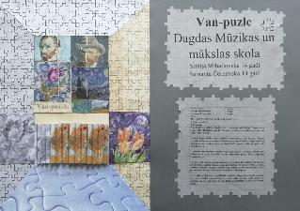 | Gandrīz labi. Atraktīva ideja, izstādes nolūkam veidot mākslas puzles. Projektā ir skaidri definēta mērķauditorija, kā arī aprakstīts tās nolūks. Koncepcija neatspoguļo izstādes saturu, netiek minēts kādi darbi tiktu iekļauti (vai ir paredzēts deponēt van Goga darbus, vai arī veidot ekspozīciju no mākslas skolas audzēkņu radītām reprodukcijām?), trūkst plašāks apraksts un izstādes idejas skaidrība. | Labi. Lieliska iecere, taču vizualizācija varēja būt skaidrāka, trūkst sajūta par telpas risinājumu. Taču koncepts tiešām brīnišķīgs. | Gandrīz labi. Daļēji abi uztverama tekstuālā informācija, tikai neieteiku līmēt vizītkarti uz planšetes, tekstu varēja izkārtot citādāk. Daļēji labi uztverama attēlu un teksta laukumu kompozīcija. Laba tehniskā kvalitāte.
Auguste Petre (1.kritērijs); Liene Jākobsone (2.kritērijs); Diāna Kokoreviča (3. kritērijs) | Dagdas Mūzikas un mākslas skola | Priežu kalna brīvdabas izstāde | 2 | 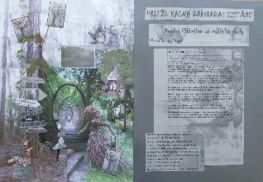 | Labi. Interesanta un interaktīva pieeja. Labi izvēlēta norises vieta, kā arī izsvērta mākslas darbu potenciālā tapšana. Šādā projektā būtu nepieciešams skrupulozāk izstrādāt mērķus un sagatavot reklāmas tekstus, kas uzrunātu pēc iespējas plašāku auditoriju. Iespējams to labāk saukt par "projektu" vai "Priežu kalna mākslas darbnīcu", jo ekspozīciju paredzēts ilgtermiņā papildināt. | Izcili. Viegli saprast autores motivāciju, ir skaidra auditorija un ieceres apraksts, arī kolāžas sajūta atbilst aprakstam.Būtu vērtīgi iekļaut kādu land-art objektu, lai kalnā būtu pastāvīgs mākslas objekts un cilvēkus varētu pievērst laikmetīgās mākslas procesam. | Gandrīz labi. Daļēji labi uztverama tekstuālā informācija, tikai neieteiku līmēt vizītkarti uz planšetes, tekstu varēja izkārtot citādāk. Daļēji uztverama attēlu un teksta laukumu kompozīcija. Laba tehniskā kvalitāte.
Auguste Petre (1.kritērijs); Liene Jākobsone (2.kritērijs); Diāna Kokoreviča (3. kritērijs) | Ilūkstes Mūzikas un mākslas skola | Seju labirints | 2 | 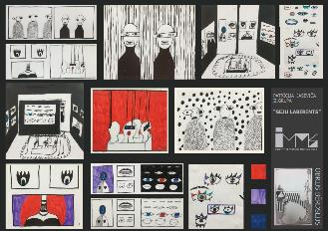 | Labi. Izvēlēta tēma, pamatots iedvesmas avots un vēstījums. Īpaši daudz par izstādi atklāj vizuālais materiāls, kurā uzskatāmi parādīts kā mākslas darbi telpā tiktu izvietoti. Vizuālais materiāls arī liecina par to, ka izstādē tiks pārstāvēti dažādi mediji. Labi aprakstīts arī tehniskais nodrošinājums, kas nepieciešams izstādes iekārtojumam. Tomēr būtu nepieciešams plašāk aprakstīt - kādi tieši darbi šajā izstādē būs skatāmi? Par to šobrīd liecina tikai vizualizācija. Vajadzētu minēt autorus, pamatojot izvēli. | Izcili. Lieliska ideja, detalizēta vizualizācija un skaidrs vēstījums. Ieguldīts liels darbs pie vizualizācijas - prieks! | Labi. Daļēji labi uztverama tekstuālā informācija, trūkst paskaidrojošā teksta. Labi uztverama attēlu un teksta laukumu kompozīcija. Laba tehniskā kvalitāte.
Auguste Petre (1.kritērijs); Liene Jākobsone (2.kritērijs); Diāna Kokoreviča (3. kritērijs) | Ilūkstes Mūzikas un mākslas skola | Ceļojums pa pilsētām | 1 | 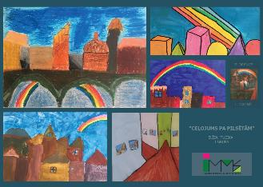 | Pilnveidojams. Skaidri ir definēts paredzētās izstādes iedvesmas avots, kas atspoguļojas arī vizualajā materiālā, taču tas arī viss. Nav aprakstīta izstādes iecere, vēstījums, tajā iekļautie darbi. Kādā telpā notiks izstāde? Vai tajā tiks iekļauta tikai šī viena I. Zariņa glezna, vai tā būs plašāka viņa daiļrades izstāde? Vai šī būs izstāde par pilsētām, kuru iedvesmojusi I. Zariņa daiļrade? Kādēļ izstādei izvēlēts šāds nosaukums? Projekts noteikti vēl pilnveidojams. | Gandrīz labi. Atbilstoša vizualizācija, taču nepietiekams izstādes apraksts un grūti to samērot ar detalizēto vizualizāciju. Netop skaidrs izstādes uzdevums, idejas dziļums, mērķauditorija uc.nianses. | Labi. Daļēji labi uztverama tekstuālā informācija, trūkst paskaidrojošā teksta. Labi uztverama attēlu un teksta laukumu kompozīcija. Laba tehniskā kvalitāte.
Auguste Petre (1.kritērijs); Liene Jākobsone (2.kritērijs); Diāna Kokoreviča (3. kritērijs) | Ilūkstes Mūzikas un mākslas skola | Kimetsu no Yaiba: Mugen Ressha-hen | 1 | 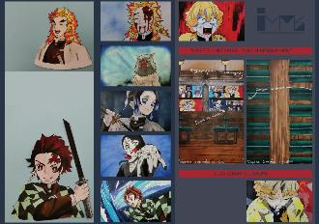 | Labi. Jūtams, ka izstādes kuratorei ir interese par šo tēmu, kā arī ir vēlme iepazīstināt plašāku auditoriju ar anime mākslas niansēm un koncepcijām. Ļoti interesanta ir ideja šo izstādi īstenot vilcienā, kas idejiski sasaistās ar darbos attēlotajiem sižetiem. Kopumā koncepcija ir labi uztverama, ieteiktu padomāt par to, vai tekstā nevajadzētu nedaudz pamatīgāk izskaidrot, kas ir anime - kāda ir šī mākslas stila rašanās un tradīcija, kas to atšķir no citiem animācijas veidiem. | Izcili. Oriģināla ideja, labi izklāstīta, tāpat vizualizācija pilnīga un atbilstoša. Prieks par ambīciju lielumu :) | Labi. Daļēji uztverama tekstuālā informācija, trūkst paskaidrojošā teksta. Labi uztverama attēlu un teksta laukumu kompozīcija. Laba tehniskā kvalitāte.
Auguste Petre (1.kritērijs); Liene Jākobsone (2.kritērijs); Diāna Kokoreviča (3. kritērijs) | Indras Mākslas un mūzikas skola | Fotoizstāde "Kliedziens" | 1 | 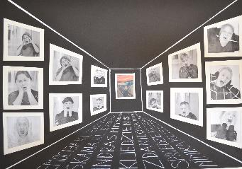 | Labi. Ļoti aktuāla pieeja izstādes izveidē, kas atklāj interesi par tēmu, iedziļināšanos izstādes veidošanas procesā. Emociju atspoguļojums pievērš uzmanību arī sociālajiem jautājumiem. Uzteicami, ka izstādē iesaistīti gan skolēni, gan mākslas skolas skolotāji. Arī izstādes vizualizācija ir labi nostrādāta. Izstādē noteikti būtu nepieciešams papildinošs kuratores teksts par to, kāda nozīme šajā projektā ir Munka gleznai, kāda nozīme ir emocijām šajos darbos. Jāapdomā kā tiktu eksponētas fotogrāfijas. | Labi. Lieliskas vizualizācijas, taču iespējams nedaudz skaidrāk pamatot izstādes konceptu un aprakstu. | Labi. Labi uztverama tekstuālā informācija. Labi uztverama attēlu un teksta laukumu kompozīcija. Laba tehniskā kvalitāte.
Auguste Petre (1.kritērijs); Liene Jākobsone (2.kritērijs); Diāna Kokoreviča (3. kritērijs) | Indras Mākslas un mūzikas skola | Gudrās pūces | 1 | 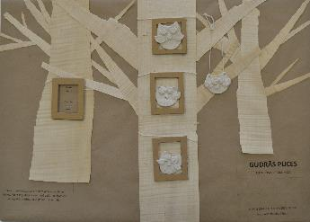 | Labi. Ļoti aktuāla izstādes tēma. Koncepcijā tiek akcentēts pūces simbols, kā arī atspoguļojas ilgtspējības un ekoloģijas idejas. Šobrīd novērojama tendence, kad mākslinieki un kuratori aizvien vairāk pievēršas idejai par ilgstpējīgu un no dabiskiem materiāliem radītu mākslu, un šķiet, ka šī izstāde lieliski iekļautos šajā laikmetīgās mākslas strāvojumā. Ieteiktu pilnveidot koncepciju, domājot par mežu kā ļoti bagātu vidi, kurā dzīvo ne vien pūces, bet arī citi dzīvnieki. Iespējams paplašināt tēlniecības objektu formālās robežas, mežu uzsverot ne tikai kā iedvesmas avotu, bet arī izstādes kontekstu. | Labi. Oriģināla ideja, laba vizualizācija + milzīgs prieks par dabas/tēlniecības apvienojumu un ekoloģijas jautājuma akcentēšanu šajā vecuma grupā! | Labi. Daļēji uztverama tekstuālā informācija, bet planšetē aprakstiem būtu prasītos izvēlēties lielāku fonta izmēru un kontrastu starp papīru un tekstu. Labi uztverama attēlu un teksta laukumu kompozīcija. Laba tehniskā kvalitāte.
Auguste Petre (1.kritērijs); Liene Jākobsone (2.kritērijs); Diāna Kokoreviča (3. kritērijs) | Indras Mākslas un mūzikas skola | Ēnas | 1 | 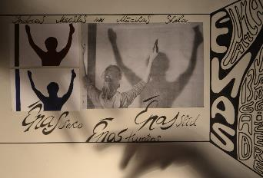 | Gandrīz labi. Izstādes iecere nav slikta un parāda to, ka kuratore ir pētījusi un iedziļinājusies tajā kā ēnas ir atspoguļotas mākslā. Tomēr izstādes vēstījums nav "līdz galam" skaidrs, netiek minēti kādi mākslas darbi tiktu iekļauti ekspozīcijā, kā tiks organizētas pieminētās ēnu spēles. Viennozīmīgi attīstāma ideja, kurai nepieciešams izvērstāks paskaidrojums. | Labi. Interesants koncepts, taču noteikti būtu nepiciešams ideju vēl nedaudz attīstīt - nedaudz nepilnīga sajūta, taču idejai ir liels potenciāls! | Labi. Labi uztverama tekstuālā informācija. Izcili uztverama attēlu un teksta laukumu kompozīcija. Laba tehniskā kvalitāte.
Auguste Petre (1.kritērijs); Liene Jākobsone (2.kritērijs); Diāna Kokoreviča (3. kritērijs) | J. Soikāna Ludzas mākslas skola | Izgaršo | 2 | 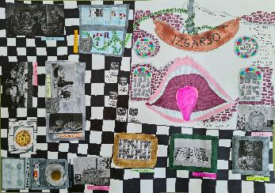 | Izcili. Labi pārdomāta izstādes koncepcija, kas atspoguļojas gan kuratores sagatavotajā vizualizācijā, gan idejas pamatojumā. Īpaši iepriecina oriģinālā izstādes telpas izvēle, noteikti iespējams apdomāt to kā šajā telpā tiktu izvietoti mākslas darbi, vai kompozicionāli tos iespējams papildināt ar kādiem citiem elementiem (piemēram, uzklāts galds), kādu izglītības programmu iespējams attīstīt šīs izstādes kontekstā. Iepriecina atjautība un izstādei izvēlētie mākslas darbi, vēl ieteiktu paskatīt kādi latviešu mākslinieki pievērsušies ēdienam savā radošajā praksē. | Labi. Lieliska ideja un koncepts! Īsti nekļuva skaidrs izstādes iekārtojums un nepieciešama niansētāka vizualizācija (telpas izkārtojums). | Labi. Labi uztverama tekstuālā informācija, bet vajadzēja nedaudz lielāku fontu. Labi uztverama attēlu un teksta laukumu kompozīcija. Laba tehniskā kvalitāte.
Auguste Petre (1.kritērijs); Liene Jākobsone (2.kritērijs); Diāna Kokoreviča (3. kritērijs) | J. Soikāna Ludzas mākslas skola | Emociju izstāde | 3 | 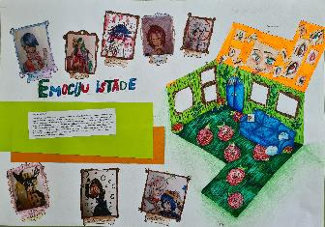 | Labi. Saprotami veidots izstādes vēstījums un paskaidrota kuratores iniciatīva šo projektu attīstīt. No darba uztverams, ka izstādei speciāli tiks radīti jauni darbi. Kopumā pārdomāts koncepts, ieteiktu pievērst uzmanību dažām niansēm, piemēram, tam kā darbi pie sienām tiks grupēti (vai tiks izvietoti balstoties tematiskās līdzībās, vai citos parametros). Būtu nepieciešams sniegt arī paplašinātu skaidrojumu par animē, lai pēc iespējas plašāka auditorija uzzinātu kā šis žanrs atšķiras no citiem. | Gandrīz labi. Ideja konceptuāli attīstāma, definēta skaidra mērķauditorija, vizualizācijā audzēknis centies atbilstoši spējām ilustrēt vizītkartē minēto, idejai nepieciešams! Trūkst nedaudz entuziasma, taču attīstāms projekts! :) | Labi. Daļēji labi uztverama tekstuālā informācija, bet vajadzēja nedaudz lielāku fontu. Labi uztverama attēlu un teksta laukumu kompozīcija. Laba tehniskā kvalitāte.
Auguste Petre (1.kritērijs); Liene Jākobsone (2.kritērijs); Diāna Kokoreviča (3. kritērijs) | J. Soikāna Ludzas mākslas skola | Saldam miedziņam | 1 | 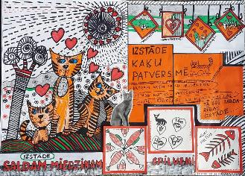 | Labi. Brīnišķīga ideja rīkot labdarības izstādi, ar mērķi atbalstīt kaķus un dzīvnieku patversmi. Sociāli iesaistoša izstādes ideja, interesanti šķiet arī tas, ka mākslas darbi tiktu veidoti, domājot par kaķiem kā izstādes apmeklētājiem un skatītājiem. Ieteikums būtu nedaudz piestrādāt pie izstādes teksta, padarot to skaidrāk uztveramu un pieminot, kādēļ nepieciešams atbalstīt dzīvnieku patversmi. | Labi. Lieliska ideja un koncepts! Īsti nekļuva skaidrs izstādes iekārtojums un nepieciešama niansētāka vizualizācija, taču atbilstoši šai vecuma grupai ir ļoti labi! | Labi. Labi uztverama tekstuālā informācija, bet vajadzēja nedaudz lielāku fontu. Labi uztverama attēlu un teksta laukumu kompozīcija. Laba tehniskā kvalitāte.
Auguste Petre (1.kritērijs); Liene Jākobsone (2.kritērijs); Diāna Kokoreviča (3. kritērijs) | J. Soikāna Ludzas mākslas skola | Rotaļlietu stāsts | 3 | 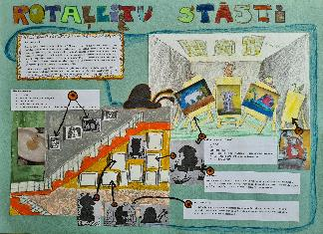 | Izcili. Pārdomāta un interesanta ideja izstādei, kur par mākslas objektu kļūst ne vien jaunradītās gleznas un tušas zīmējumi, bet arī portretējamie tēli. Ļoti laba ir ideja par rotaļlietu izvietošanu "neparastās" vietās, jo tas kontekstualizē visu skolas ēku, izstādes apmeklējumu padarot par piedzīvojumu un spēli. | Izcili. Konkrētajā vecuma grupā ļoti oriģināla ideja, lieliskas vizualizācijas, telpas sajūta. Gribētu aizdoties uz izstādi un apskatīt! Bravo! | Labi. Daļēji labi uztverama tekstuālā informācija, bet vajadzēja nedaudz lielāku fontu. Labi uztverama attēlu un teksta laukumu kompozīcija. Laba tehniskā kvalitāte.
Auguste Petre (1.kritērijs); Liene Jākobsone (2.kritērijs); Diāna Kokoreviča (3. kritērijs) | Jēkaba Graubiņa Līvānu Mūzikas un mākslas skola | Viktorija Valujeva “Prāta projekcijas” | 1 | 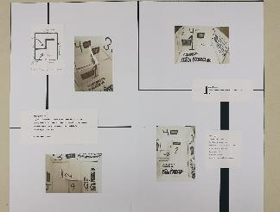 | Gandrīz labi. Kopumā izstādes apraksts ir izsekojams, taču pietrūkst domas skaidrība - par ko būs šī izstāde? Kas īsti ir V. Valujevas prāta projekcijas un ar kādu vēstījumu tās tiks pasniegtas skatītājam? Iepriecina pārdomātais iekārtojums un projekta vizualizācija. Ieteiktu apdomāt kādu konkrētu aspektu ("projekciju"), ko izcelt izstādes sakarā, kā arī precizēt telpu. | Izcili. Ļoti oriģināla, laikmetīga ideja, telpas iekārtojums un sajūta ir lieliska. | Gandrīz labi. Daļēji uztverama tekstuālā informācija, planšetes aprakstiem vajadzētu izvēlēties lielāku fontu. Daļēji labi uztverama attēlu un teksta laukumu kompozīcija. Gandrīz laba tehniskā kvalitāte.
Auguste Petre (1.kritērijs); Liene Jākobsone (2.kritērijs); Diāna Kokoreviča (3. kritērijs) | Jēkaba Graubiņa Līvānu Mūzikas un mākslas skola | Skulmes: Marta, Jurģis, Džemma, Oto, Uga. Dzīve | 1 | 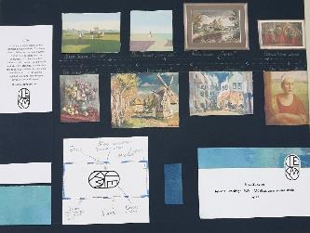 | Izcili. Ļoti pārdomāts un labi izstrādāts projekts, ir jūtams, ka kuratore pārzina izstādes tēmu un ir iedziļinājusies mākslinieku daiļradē. Uzteicama ir konteksta izcelšana, šos māksliniekus salīdzinot caur viņu attiecībām ar laiku. Ieteikums būtu rūpīgi apdomāt izstādes iekārtojumu, iespējams izvēlēties kādas tematiskās vadlīnijas, caur kurām to veidot. Varētu būt noderīgi izstādes scenogrāfijā iekļaut arī t.s. laika līniju, kurā iekļaut konkrētus Skulmju dzimtas dzīves notikumus. | Labi. Liels prieks par dziļo interesi par talantīgu dzimtu, idejai ir liels potenciāls. Vizualizācija ļoti laba, varētu gaidīt niansētāku vizualizāciju, taču lielās līnijās ļoti labi! | Gandrīz labi. Daļēji uztverama tekstuālā informācija, bet planšetē aprakstiem prasītos izvēlēties lielāku fontu. Daļēji labi uztverama attēlu un teksta laukumu kompozīcija. Gandrīz laba tehniskā kvalitāte.
Auguste Petre (1.kritērijs); Liene Jākobsone (2.kritērijs); Diāna Kokoreviča (3. kritērijs) | Jēkabpils Mākslas skola | Aija kāpj | 1 | 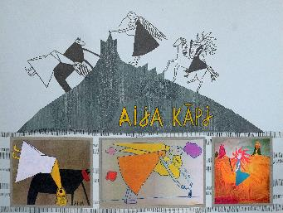 | Izcili. Oriģināla ideja, kurā novērojama gan kuratores interese par Latvijas mākslas vēsturi un nozīmīgu tās pārstāvi - Aiju Zariņu - gan arī spēja interpretēt šos darbus. Ļoti uzrunā ideja par Rīgas debesīm kā mūžīgi mainīgu kompozīcijas elementu. Ieteiktu koncepciju papildināt ar plašāku informāciju par A. Zariņu, viņas mākslinieciskajām interesēm un rokrakstu. Iespējams kāda Zariņai interesējoša tēma (ne tikai tēlu sistēma) būtu veiksmīig atspoguļojama šajā projektā. | Izcili. MAN ARĪ GRIBAS ŠO IDEJU IERAUDZĪT ĪSTENĪBĀ! Fantastiska ideja, ļoti laba vizualizācija - tiešām novēlu īstenot! | Gandrīz labi. Daļēji uztverama tekstuālā informācija, planšetē vajadzētu paskaidrojošu tekst. Labi uztverama attēlu un teksta laukumu kompozīcija. Laba tehniskā kvalitāte.
Auguste Petre (1.kritērijs); Liene Jākobsone (2.kritērijs); Diāna Kokoreviča (3. kritērijs) | Jēkabpils Mākslas skola | Istaba N | 1 | 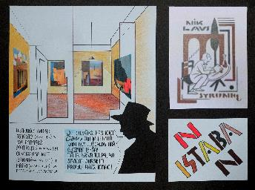 | Izcili. Radītā koncepcija un izstādes vizualizācija pamatoti atspoguļo kuratora padziļinātās zināšanas par N. Strunkes daiļradi un biogrāfiju. Laikmetīga un aktuāla ir ideja par viena skatītāja nonākšanu nepastarpinātā komunikācijā ar četriem mākslas darbiem. Lieliska telpas interpretācija un nosaukuma izvēle, kas pamatota gan burtiski, gan simboliski. Realizējama izstādes iecere. | Izcili. Nespēju šo kritski izvērtēt, jo Valmiera-2027 komanda plāno īstenot starptautisku Strunkes izstādi :) Izstāde ļoti rezonē ar Strunkes būtību, arī pieteikums, ka izkārtojumu ir izveidojis Strunke pats, ir ļoti oriģināls. | Labi. Labi uztverama tekstuālā informācija. Izcila uztverama attēlu un teksta laukumu kompozīcija. Laba tehniskā kvalitāte, bet mīnuss par miglaina attēla izvēli.
Auguste Petre (1.kritērijs); Liene Jākobsone (2.kritērijs); Diāna Kokoreviča (3. kritērijs) | Jēkabpils Mākslas skola | Pikaso kubā | 1 | 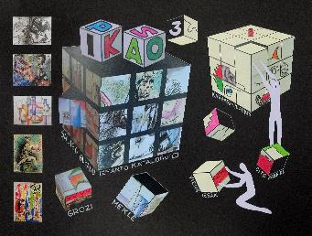 | Labi. Interesanta, interaktīva un oriģināla izstādes ideja, kas tiešā veidā iesaista skatītāju. Izstādes fokusā ir P. Pikaso darbi, taču savu kubisma autordarbu aicināts radīt ir arī ikviens izstādes apmeklētājs, tādējādi izstāde kļūst par procesuālu ilgtermiņa eksperimentu. Ideja atspoguļo kuratores interesi un zināšanas par P. Pikaso daiļradi. Tomēr ieteiktu apdomāt izstādes tehnisko risinājumu, kurš dotajā brīdī šķiet diezgan sarežģīts (izstādes darbības principu ir nedaudz grūti uztvert). Iespējams, tādu pašu vizuālu un pieredzes efektu var panākt, izmantojot mūsdienu tehnoloģijas un digitālās iespējas (piem. paplašinātā realitāte). | Izcili. Lieliska ideja, detalizēta vizualizācija un skaidrs vēstījums. Ieguldīts liels darbs pie vizualizācijas - prieks! | Labi. Labi uztverama tekstuālā informācija. Izcila uztverama attēlu un teksta laukumu kompozīcija. Laba tehniskā kvalitāte.
Auguste Petre (1.kritērijs); Liene Jākobsone (2.kritērijs); Diāna Kokoreviča (3. kritērijs) | Jēkabpils Mākslas skola | Pļavas mūžs | 3 | 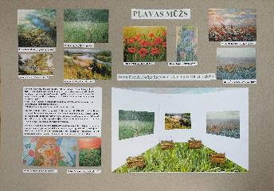 | Labi. Veiksmīgi atrisināta ideja par izstādi, kas veltīta dabas vērtībām un skaistumam. Uzteicami, ka koncepcijā veidots salīdzinājums ar tehnoloģiju ietekmēto realitāti, kā arī daba skatīta kā sociāla vide. Ieteiktu izstādes konceptu nedaudz paplašināt, domājot ne tikai par darbiem, kuros atspoguļota daba vai ainava, bet arī par laikmetīgās mākslas darbiem, kuros daba ienāk caur citu perspektīvu (piem. Andra Eglīša mākslas darbi, kuros izmantota zeme, dubļi, kokmateriāli). Šāda pieeja izstādei iedotu papildinošu dimensiju. | Labi. Prieks par ideju Biržā izvietot "dabisku" izstādi, nepieciešama detalizētāka projekta izstrāde (nedaudz), taču ļoti interesanti! | Labi. Daļēji labi uztverama tekstuālā informācija, bet vajadzēja nedaudz lielāku fontu Labi uztverama attēlu un teksta laukumu kompozīcija. Laba tehniskā kvalitāte.
Auguste Petre (1.kritērijs); Liene Jākobsone (2.kritērijs); Diāna Kokoreviča (3. kritērijs) | Jēkabpils Mākslas skola | Atklāsme | 2 | 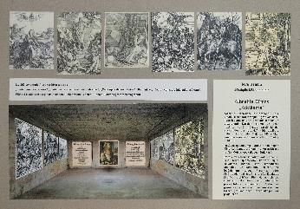 | Gandrīz labi. Laba ideja izstādei, uzteicama ir iecere A. Dīrera darbus reprezentēt kā video projekcijas. Koncepcijā izgaismojas kuratores zināšanas, taču pietrūkst to analītisks raksturojums. Piemēram, tiek minēts, ka darbiem piemīt dziļa nozīme, taču netiek pateikts kāda. Būtu nepieciešams koncepciju pilnveidot, to precizējot un atspoguļojot arī Dīrera nozīmi mākslas vēsturē, nepieciešamību viņa darbus (vai reprodukcijas) izstādīt Latvijā. | Labi. Iedziļināšanās Dīrera darbos, pieprasa augstu sagatavotību. Lieliska telpas sajūta. | Labi. Labi uztverama tekstuālā informācija, bet vajadzēja nedaudz lielāku fontu. Daļēji labi uztverama attēlu un teksta laukumu kompozīcija. Laba tehniskā kvalitāte.
Auguste Petre (1.kritērijs); Liene Jākobsone (2.kritērijs); Diāna Kokoreviča (3. kritērijs) | Jēkabpils Mākslas skola | Boba Rosa Pelēkie kalni | 1 | 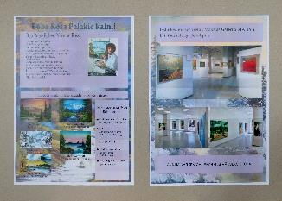 | Pilnveidojams. Kuratore izvēlējusies Latvijas auditorijai mazāk zināmu amerikāņu glezniecības pārstāvi, kurš plašu popularitāti ieguvis ar televīzijas raidījumu starpniecību. Ideja, pievērst uzmanību šim autoram, kā arī tam, cik dažādi iespējams uzgleznot kalnus ir veiksmīga. Tomēr koncepcijā būtu nepieciešams precizēt - kādi darbi tiks eksponēti? Vai tās būs paša B. Rosa gleznas, vai arī dažādu autoru darbi, kuros gleznoti kalni? Kādēļ ir būtiski šo autoru rādīt Latvijā? Ieteiktu apdomāt koncepcijas precizējumu. | Labi. Interesanta mākslinieka izvēle! Planšete un telpas sajūta varētu būt padziļināka/attšitāms koncepts, taču kopumā ļoti labi! | Labi. Labi uztverama tekstuālā informācija, bet vajadzēja nedaudz lielāku fontu. Daļēji labi uztverama attēlu un teksta laukumu kompozīcija. Laba tehniskā kvalitāte.

